Best Practices
Best Practices
Accordion | Im Accordion bereich ist ein Button gerutscht. Wir gehen davon aus, dass das ausversehen ist
Buttons | Die "Typisierung" (Primary, Secondary, Danger usw.) wird nicht negativ bewertet. Es gibt aktuell keine Möglichkeit die Sonderfunktion von Buttons für Screenreader wiederzugeben
Besuchte Links | Bei besuchten Links wird auf eine farbige Unterscheidung verzichtet, da diese Information nicht allen Nutzenden zur Verfügung steht (ohne Farbe nutzbar)
Detail | Der Unterstrich der auch bei Links verwendet wird ist ausdrücklich erwünscht, da das Detail ansonsten in Fließtext nicht zu finden ist. (siehe auch gov.uk)
Iconfonts | Auszug BITV für Icon Fonts: Beim Einsatz von Icon Fonts ist es sinnvoll, das Icon selbst mit einer geeigneten Technik für Screenreader zu verstecken (z. B. aria-hidden="true"). Daher die Emfehlung Iconfonts mit aria-hidden=true auszeichnen, um sie für Screenreader auszublenden. Selbst wenn sie, wie hier, aktuell mit NVDA korrekt ausgegeben werden. Damit ist man künftig dann auf der sicheren Seite
Input (Mehrfachauswahl) | Bei der Tastaturnutzung ist es nicht möglich (oder wir wissen nicht wie), nicht hintereinanderliegende einträge markiert werden, bspw. Eintrag eins und drei.
Tooltips | 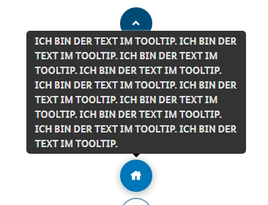 Auf Versalien (durchgängige Großschreibung) verzichten, da es für viele Nutzenden dadurch schwerer lesbar ist.

Known Bugs
Input Text Anordnung Liste | 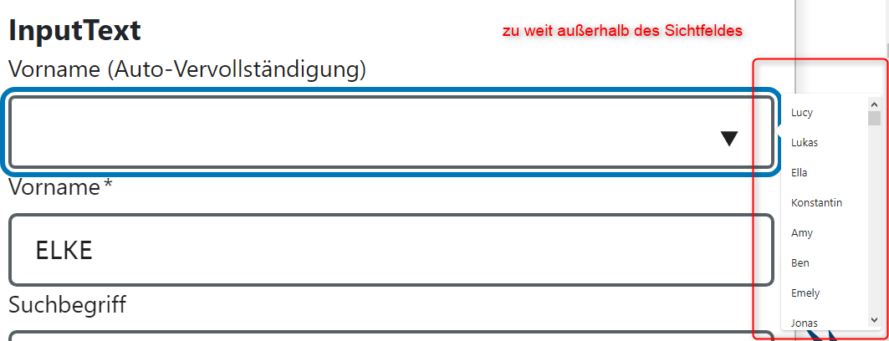 Liste bei Feld Vorname ist außerhalb des Sichtfeldes Das verstößt gegen keinen Prüfschritt der BITV, ist aber trotzdem nicht zugänglich und sollte daher so nicht verwendet werden. Besser Liste im linken Bereich nahe beim Label aufklappen
InputEmail Select Kontrast Fokus | 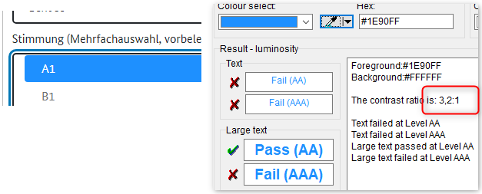 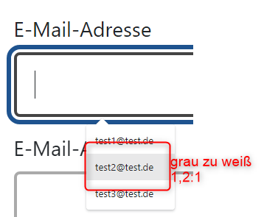 Die BITV fordert dass Elemente, die unterschiedliche Zustände haben können, in allen Zuständen immer ausreichend Kontrast zum Hintergrund haben. So muss auch die Hervorhebung des Maus- bzw. des Tastaturfokus den allgemeinen Kontrast-Grenzwert von 4,5:1 (bei großen Schriften 3,0:1) erfüllen.
InputEmail InputText Zoombarkeit Liste | 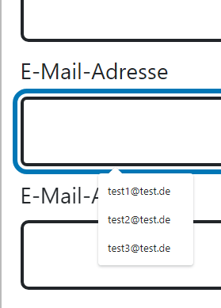 InputEmail: Inhalt der Auswahlliste wird nicht vergrößert (200% und 400%) InputText: Inhalt der Auswahlliste wird nicht vergrößert
Diverse Komponenten Textabstände | 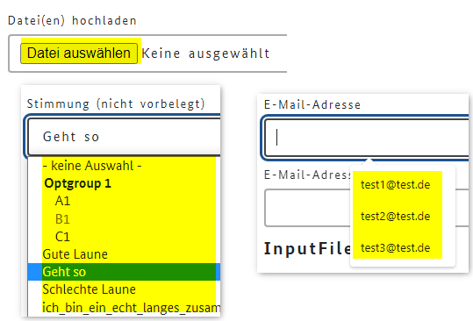 Textabstände funktionieren nicht
Input File Beschriftung Schalter | Das Feld für Dateien hochladen ist missverständlich. Im lesemodus wird zerst das Label "Datei(en) hochladen und danach der Schalter angesagt. Der Schalter wird aber nicht mit dem sichtbaren text, sondern nochmals mit dem text des Lables angesagt. Im Focusmodus wird dann nur der Schalter angesagt, der aber nicht der Beschriftung entspricht.
Textarea Name/Rolle/Wert | Bei Passwort werden die zwei Zustände beim Schalter zum Passwort verbergen/anzeigen nicht angesagt. Es wird nur der erste Zustand das Auge ausgegeben, nicht aber das durchgestrichene Auge
 | Sowohl der ursprüngliche Text "Keine ausgewählt" wie auch der Name der heruntergeladenen Datei wird nicht angesagt
Progress | 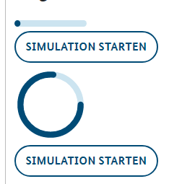 Bei dem Balken ist nicht zu erkennen, bis wohin dieser reicht. Ein Rahmen würde helfen. Siehe auch Anmerkung Input Range
Input Text | Der Text Suche wird vom NVDA doppelt ausgegeben

Abbr
lfd. Nr. | Erfüllungs- grad | BITV Prüfschritt | Version/Sprintergebnis v1.0.14-RC.15 Chrome 100.0.4896.60
35 | erfüllt | 9.1.3.1d Inhalt gegliedert | 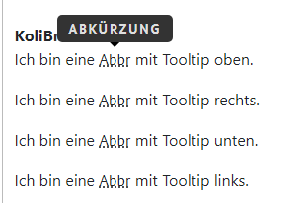 erfüllt
40 | erfüllt | 9.1.3.2a Sinnvolle Reihenfolge | NVDA gibt den Abkürzungstext nicht aus, nicht im Formularmodus und nicht im Lesemodus. Das ist vermutlich dem NVDA geschuldet, da der JAWS das kann. Ausgabe NVDA (Lesemodus): Überschrift Ebene 2 Abbr Native HTML You can use CSS to style your HTML . KoliBri Ich bin eine Abbr mit Tooltip oben. Ich bin eine Abbr mit Tooltip rechts. Ich bin eine Abbr mit Tooltip unten. Ich bin eine Abbr mit Tooltip links.
42 | erfüllt | 9.1.3.4a Keine Beschränkung der Bildschirmausrichtung Immer anwendbar | efüllt getestet mit toggle device toolbar
44 | erfüllt | 9.1.4.1a Ohne Farben nutzbar Immer anwendbar | erfüllt
46 | erfüllt | 9.1.4.3a Kontraste von Texten ausreichend | erfüllt (AAA) Kontrast Punkte der Unterstrichmarkierung zu Hintergrund 8,2 : 1 -> AAA Kontrast eingebelndete Abkürzung zu Hintergrund 21:1 -> AAA
47 | erfüllt | 9.1.4.4a Text auf 200% vergrößerbar | erfüllt
49 | erfüllt | 9.1.4.10a Inhalte brechen um | erfüllt Eingeblendeter Inhalt ist lesbar und wird nicht abgeschnitten
51 | erfüllt | 9.1.4.12a Textabstände anpassbar | erfüllt
52 | erfüllt | 9.1.4.13a Eingeblendete Inhalte bedienbar | erfüllt
53 | erfüllt | 2.1.1a Ohne Maus nutzbar Immer anwendbar | siehe 9.1.4.13
81 |  | 4.1.2a Name, Rolle, Wert verfügbar | kein Bedienelement

 | nicht anwendbar
 | erfüllt
 | eher erfüllt
 | teilweise erfüllt
 | eher nicht erfüllt
 | nicht erfüllt
 | nicht getestet

Accordion
lfd. Nr. | Erfüllungs- grad | BITV Prüfschritt | Version/Sprintergebnis V1.0.16-RC.0 Chrome 102.0.5005.63 | Version/Sprintergebnis v1.0.14-RC.16 Chrome 100.0.4896.60 | Version/Sprintergebnis v1.0.14-RC.15 Chrome 100.0.4896.60
32 | erfüllt | 9.1.3.1a HTML-Strukturelemente für Überschriften | erfüllt | erfüllt | erfüllt
40 | erfüllt | 9.1.3.2a Sinnvolle Reihenfolge | erfüllt | erfüllt | erfüllt Ausgabe NVDA: Accordion #1 Header Schalter reduziert Überschrift Ebene 1 Accordion #2 Header Schalter reduziert Überschrift Ebene 2 Accordion #2 Header Schalter reduziert Überschrift Ebene 2 Accordion #2 Header Schalter reduziert Überschrift Ebene 2 Accordion #3 Header Schalter reduziert Überschrift Ebene 3
42 | erfüllt | 9.1.3.4a Keine Beschränkung der Bildschirmausrichtung Immer anwendbar | erfüllt | erfüllt | erfüllt
44 | erfüllt | 9.1.4.1a Ohne Farben nutzbar Immer anwendbar | erfüllt | erfüllt | erfüllt
46 | erfüllt | 9.1.4.3a Kontraste von Texten ausreichend | erfüllt (AAA) 21:1 | erfüllt | erfüllt (AAA) 21:1
47 | erfüllt | 9.1.4.4a Text auf 200% vergrößerbar | erfüllt | erfüllt | erfüllt
49 | erfüllt | 9.1.4.10a Inhalte brechen um | erfüllt | erfüllt | erfüllt
50 |  | 9.1.4.11a Kontraste von Grafiken und grafischen Bedienelementen ausreichend | 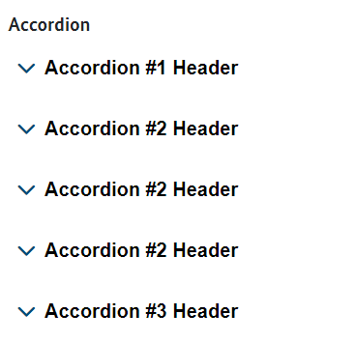 aktuell nicht bewertbar Der fehlende Rand soll später über eine "Accordion Gruppe" gemacht werden | 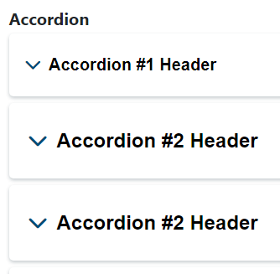 | 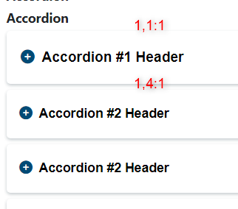 Umrisslinie Accordion hat unten Kontrast 1,4 : 1 und oben 1,1 : 1 BITV: Wenn Bedienelement nur über den Rahmen identifizierbar ist (der Rahmen also keinen Text oder Symbol umschließt), muss der Rahmen einen Kontrast von mindestens 3:1 haben. Das ist hier nicht der Fall da text vorhanden ist. Gut ist es aber trotzdem nicht | Vorschlag Eine deutliche Linie unten und den Aufklapper invertieren und etwas größer?
51 | erfüllt | 9.1.4.12a Textabstände anpassbar | erfüllt | erfüllt | erfüllt
53 | erfüllt | 2.1.1a Ohne Maus nutzbar Immer anwendbar | erfüllt | erfüllt | erfüllt
54 | erfüllt | 2.1.2a Keine Tastaurfalle Immer anwendbar | erfüllt | erfüllt | erfüllt
61 | erfüllt | 2.4.3a Schlüssige Reihenfolge bei der Tastaturbedienung | erfüllt | erfüllt | erfüllt
64 | erfüllt | 2.4.6a Aussagekräftige Überschriften und Beschriftungen | erfüllt | erfüllt | erfüllt
65 | erfüllt | 2.4.7a Aktuelle Position des Fokus deutlich | erfüllt | erfüllt | 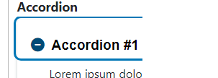 erfüllt
68 | erfüllt | 2.5.3a Sichtbare Beschriftung Teil des zugänglichen Namens | erfüllt | erfüllt | erfüllt
72 | erfüllt | 3.2.1a Keine unerwartete Kontextänderung bei Fokus Immer anwendbar | erfüllt | erfüllt | erfüllt
73 | erfüllt | 3.2.2a Keine unerwartete Kontextänderung bei Eingabe | erfüllt | erfüllt | erfüllt
75 | erfüllt | 3.2.4a Konsistente Bezeichnung Immer anwendbar Gesamter Auftritt | erfüllt | erfüllt | erfüllt
81 | erfüllt | 4.1.2a Name, Rolle, Wert verfügbar | erfüllt | erfüllt | teilweise erfüllt Beim ersten Accordion wird nach dem Aufklappen nicht "erweitert" angesagt. Bei allen anderen klappt das Accordion #1 Header Schalter reduziert Überschrift Ebene 1 Eingabefeld Eingabefeld Leer Accordion #2 Header Schalter reduziert Überschrift Ebene 2 erweitert

 | nicht anwendbar
 | erfüllt
 | eher erfüllt
 | teilweise erfüllt
 | eher nicht erfüllt
 | nicht erfüllt
 | nicht getestet

Alert
lfd. Nr. | Erfüllungs- grad | BITV Prüfschritt | Version/Sprintergebnis v1.0.16-RC.22 Chrome 102.0.5005.63 | Version/Sprintergebnis v1.0.14-RC.16 Chrome 100.0.4896.60 | Version/Sprintergebnis v1.0.14-RC.15 Chrome 100.0.4896.60
24 | erfüllt | 9.1.1.1b Alternativtexte für Grafiken und Objekte | erfüllt Die Grafiken haben einen Alternativtext, wenn die erklärenden Überschrift fehlt. Das ist gut, ansonsten gäbe es Dopplungen beim Ansagen | erfüllt Die Grafiken haben einen Alternativtext, wenn die erklärenden Überschrift fehlt. Das ist gut, ansonsten gäbe es Dopplungen beim Ansagen | erfüllt Die Grafiken haben einen Alternativtext, wenn die erklärenden Überschrift fehlt. Das ist gut, ansonsten gäbe es Dopplungen beim Ansagen
40 | erfüllt | 9.1.3.2a Sinnvolle Reihenfolge | 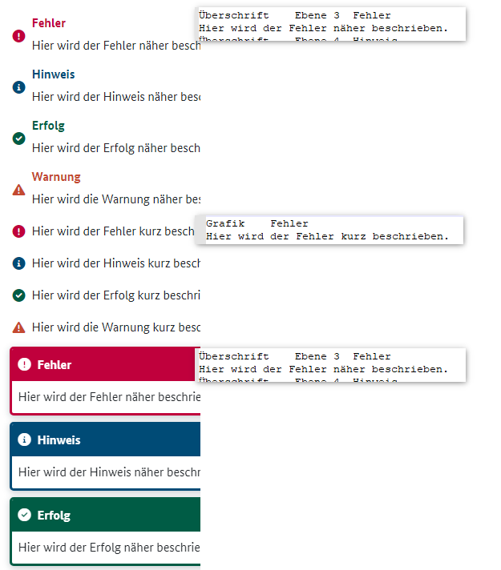 erfüllt | erfüllt | erfüllt Überschrift Ebene 3 Fehler Hier wird der Fehler näher beschrieben. Überschrift Ebene 4 Hinweis Hier wird der Hinweis näher beschrieben. Überschrift Ebene 5 Erfolg Hier wird der Erfolg näher beschrieben. Überschrift Ebene 6 Warnung Hier wird die Warnung näher beschrieben. Grafik Fehler Hier wird der Fehler kurz beschrieben. Grafik Hinweis Hier wird der Hinweis kurz beschrieben. Grafik Erfolg Hier wird der Erfolg kurz beschrieben. Grafik Warnung Hier wird die Warnung kurz beschrieben. Überschrift Ebene 3 Fehler Hier wird der Fehler näher beschrieben. Überschrift Ebene 4 Hinweis Hier wird der Hinweis näher beschrieben. Überschrift Ebene 5 Erfolg Hier wird der Erfolg näher beschrieben. Überschrift Ebene 6 Warnung Hier wird die Warnung näher beschrieben. Hier wird der Fehler kurz beschrieben. Hier wird der Hinweis kurz beschrieben. Hier wird der Erfolg kurz beschrieben. Hier wird die Warnung kurz beschrieben.
42 | erfüllt | 9.1.3.4a Keine Beschränkung der Bildschirmausrichtung Immer anwendbar | erfüllt | erfüllt | erfüllt
44 | erfüllt | 9.1.4.1a Ohne Farben nutzbar Immer anwendbar | erfüllt | 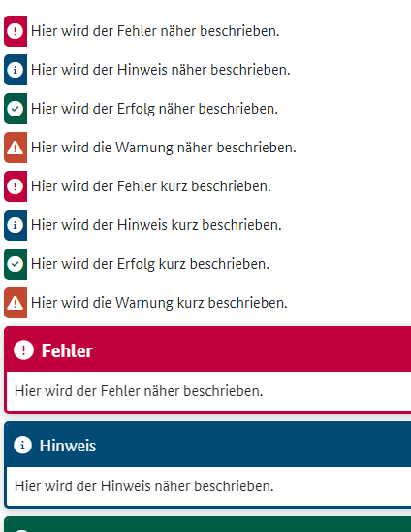 erfüllt Es gibt keine Alerts ohne Icon bzw. Text"Fehler" | 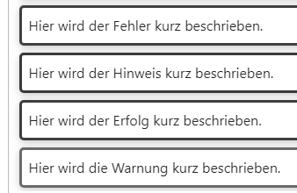 nicht erfüllt Meldungen ohne Icon sind nur über die Rahmenfarbe einer Rubrik zuzuordnen,. Das genügt nicht, da ohne Farbe die Information verloren geht.
46 | erfüllt | 9.1.4.3a Kontraste von Texten ausreichend | erfüllt (AA) | erfüllt | erfüllt (AA) Beide Rottöne erfüllen "nur" AA. Alle anderen Farben auch AAA
47 | erfüllt | 9.1.4.4a Text auf 200% vergrößerbar | erfüllt | erfüllt | erfüllt
49 | erfüllt | 9.1.4.10a Inhalte brechen um | erfüllt | erfüllt | erfüllt
50 | erfüllt | 9.1.4.11a Kontraste von Grafiken und grafischen Bedienelementen ausreichend | erfüllt | erfüllt | erfüllt (AA) Beide Rottöne erfüllen "nur" AA. Alle anderen Farben auch AAA
51 | erfüllt | 9.1.4.12a Textabstände anpassbar | erfüllt | erfüllt | erfüllt
72 | erfüllt | 3.2.1a Keine unerwartete Kontextänderung bei Fokus Immer anwendbar | erfüllt | erfüllt | erfüllt

 | nicht anwendbar
 | erfüllt
 | eher erfüllt
 | teilweise erfüllt
 | eher nicht erfüllt
 | nicht erfüllt
 | nicht getestet

Breadcrumb
lfd. Nr. | Erfüllungs- grad | BITV Prüfschritt | Version/Sprintergebnis v1.0.16-RC.22 Chrome 102.0.5005.63 | Version/Sprintergebnis v1.0.14-RC.15 Chrome 100.0.4896.60
23 | erfüllt | 9.1.1.1a Alternativtexte für Bedienelemente | erfüllt | erfüllt Bei der ersten Grafik ist kein Text mit eingebunden, hier wird der Alternativtext angesagt. Bei der zweiten Grafik ist im selben Link Text mit eingebunden, hier wird kein Alternativtext für die Grafik benötigt.
33 | erfüllt | 9.1.3.1b HTML-Strukturelemente für Listen | erfüllt | erfüllt
40 | erfüllt | 9.1.3.2a Sinnvolle Reihenfolge | erfüllt | Ausgabe NVDA: Breadcrumb aus Text-Links Navigation Sprungmarke Liste mit 3 Einträgen Link Startseite Link Unterseite der Startseite Unterseite der Unterseite Liste-Ende Breadcrumb aus Icons- oder Text-Links Navigation Sprungmarke Liste mit 3 Einträgen Link Startseite Link Unterseite der Startseite mit sehr langem Link-Test Unterseite der Unterseite Liste-Ende Breadcrumb aus Icons- und Text-Links Navigation Sprungmarke Liste mit 3 Einträgen Link Startseite Link Unterseite der Startseite und ich_bin_ein_echt_langes_zusammengesetztes_Worte_und_versuche_das_Layout_zu_brechen Unterseite der Unterseite
42 | erfüllt | 9.1.3.4a Keine Beschränkung der Bildschirmausrichtung Immer anwendbar | 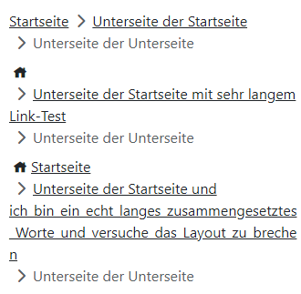 erfüllt | 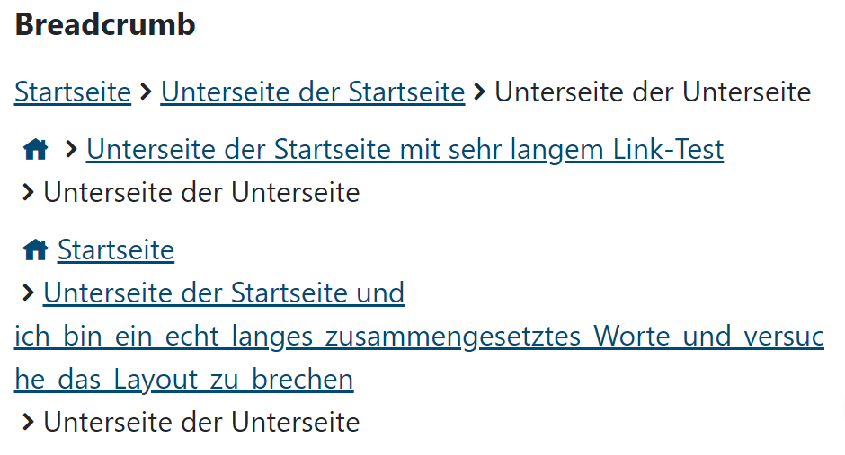 erfüllt
44 | erfüllt | 9.1.4.1a Ohne Farben nutzbar Immer anwendbar | erfüllt | erfüllt
46 | erfüllt | 9.1.4.3a Kontraste von Texten ausreichend | erfüllt (AAA) | erfüllt 9,3: 1 AAA
47 | erfüllt | 9.1.4.4a Text auf 200% vergrößerbar | erfüllt | erfüllt
49 | erfüllt | 9.1.4.10a Inhalte brechen um | erfüllt | erfüllt
50 | erfüllt | 9.1.4.11a Kontraste von Grafiken und grafischen Bedienelementen ausreichend | erfüllt | erfüllt 9,3: 1
51 | erfüllt | 9.1.4.12a Textabstände anpassbar | erfüllt | erfüllt
53 | erfüllt | 2.1.1a Ohne Maus nutzbar Immer anwendbar | erfüllt | erfüllt
54 | erfüllt | 2.1.2a Keine Tastaurfalle Immer anwendbar | erfüllt | erfüllt
55 | erfüllt | 2.1.4a Tastatur-Kurzbefehle abschaltbar oder anpassbar Immer anwendbar | erfüllt | erfüllt
61 | erfüllt | 2.4.3a Schlüssige Reihenfolge bei der Tastaturbedienung | erfüllt | erfüllt
62 | erfüllt | 2.4.4a Aussagekräftige Linktexte | erfüllt | erfüllt Breadcrumb aus Text-Links Navigation Sprungmarke Liste mit 3 Einträgen Startseite Link Der Text "Breadcrumb aus Text-Links" ist überflüssig, soll hier vermutlich aber als Beispiel stehen
65 | erfüllt | 2.4.7a Aktuelle Position des Fokus deutlich | 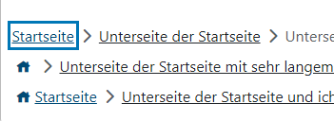 erfüllt | erfüllt
68 | erfüllt | 2.5.3a Sichtbare Beschriftung Teil des zugänglichen Namens | erfüllt | erfüllt
72 | erfüllt | 3.2.1a Keine unerwartete Kontextänderung bei Fokus Immer anwendbar | erfüllt | erfüllt
74 | erfüllt | 3.2.3a Konsistente Navigation Immer anwendbar Gesamter Auftritt | erfüllt | erfüllt
75 | erfüllt | 3.2.4a Konsistente Bezeichnung Immer anwendbar Gesamter Auftritt | erfüllt | erfüllt
81 | erfüllt | 4.1.2a Name, Rolle, Wert verfügbar | erfüllt | erfüllt

 | nicht anwendbar
 | erfüllt
 | eher erfüllt
 | teilweise erfüllt
 | eher nicht erfüllt
 | nicht erfüllt
 | nicht getestet

Button
lfd. Nr. | Erfüllungs- grad | BITV Prüfschritt | Version/Sprintergebnis v1.0.16-RC.22 Chrome 102.0.5005.63 | Version/Sprintergebnis V1.0.16-RC.0 Chrome 102.0.5005.63 | Version/Sprintergebnis v1.0.14-RC.15 Chrome 100.0.4896.60
23 | erfüllt | 9.1.1.1a Alternativtexte für Bedienelemente | erfüllt | erfüllt | erfüllt Bei Text und Symbol wird nur der Text vorgelesen. Bei Symbol wird ein passender Text vorgelesen über aria-label.
40 | erfüllt | 9.1.3.2a Sinnvolle Reihenfolge | erfüllt | erfüllt | erfüllt
42 | erfüllt | 9.1.3.4a Keine Beschränkung der Bildschirmausrichtung Immer anwendbar | erfüllt | erfüllt | erfüllt
44 | erfüllt | 9.1.4.1a Ohne Farben nutzbar Immer anwendbar | erfüllt Danger ohne Farbe nicht von Primary unterschieden werden. Das wird aber nicht abgewertet, siehe hierzu Hinweis unten | 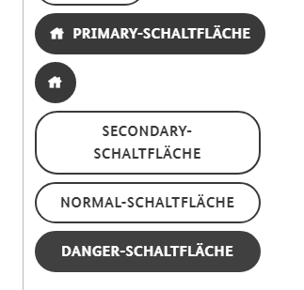 erfüllt Danger ohne Farbe nicht von Primary unterschieden werden. Das wird aber nicht abgewertet, siehe hierzu Hinweis unten | 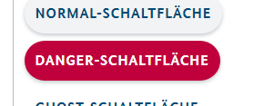 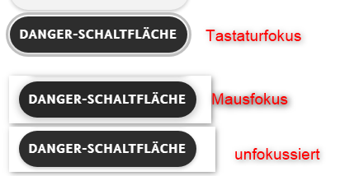 Danger ok, da auch ohne Farbe deutlich sichtbar aber noch Invertierung bei Hover nacharbeiten
46 | erfüllt | 9.1.4.3a Kontraste von Texten ausreichend | erfüllt Primary und Secondary > 7:1 und damit AAA Danger 6,4 : 1 und damit AA | erfüllt Primary und Secondary > 7:1 und damit AAA Danger 6,4 : 1 und damit AA | erfüllt (AA) Bis auf die disabled Buttons haben alle eine Kontrast von mind. 5,2 : 1
47 | erfüllt | 9.1.4.4a Text auf 200% vergrößerbar | erfüllt | erfüllt | erfüllt
49 | erfüllt | 9.1.4.10a Inhalte brechen um | erfüllt | erfüllt | erfüllt
50 | erfüllt | 9.1.4.11a Kontraste von Grafiken und grafischen Bedienelementen ausreichend | erfüllt | 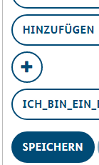 erfüllt | 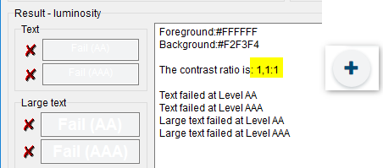 teilweise erfüllt Kontrast ist zu gering 1,1:1 Das Problem des mangelnden Kontrasts wirkt sich überall aus, da die Buttons häufig auch bei anderen Komponenten zum Einsatz kommen.
51 | erfüllt | 9.1.4.12a Textabstände anpassbar | erfüllt |  | erfüllt
53 | erfüllt | 2.1.1a Ohne Maus nutzbar Immer anwendbar | erfüllt |  | erfüllt
54 | erfüllt | 2.1.2a Keine Tastaurfalle Immer anwendbar | erfüllt |  | erfüllt
61 | erfüllt | 2.4.3a Schlüssige Reihenfolge bei der Tastaturbedienung | erfüllt |  | erfüllt
65 | erfüllt | 2.4.7a Aktuelle Position des Fokus deutlich | erfüllt | 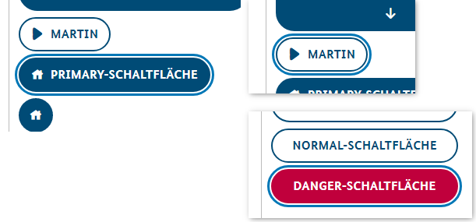 erfüllt | erfüllt
68 | erfüllt | 2.5.3a Sichtbare Beschriftung Teil des zugänglichen Namens | erfüllt | unverändert | teilweise erfüllt (Primary Schaltfläche) Es muss auch das angesagt werden, was zu sehen ist Wenn die sichtbare Beschriftung nicht in dem hinterlegten zugänglichen Namen des Bedienelements vorkommt, lässt sich das Bedienelement ggf nicht oder nur über Umwege mittels Spracheingabe aktivieren.
72 | erfüllt | 3.2.1a Keine unerwartete Kontextänderung bei Fokus Immer anwendbar | erfüllt |  | erfüllt
74 | erfüllt | 3.2.3a Konsistente Navigation Immer anwendbar Gesamter Auftritt | erfüllt |  | erfüllt
75 | erfüllt | 3.2.4a Konsistente Bezeichnung Immer anwendbar Gesamter Auftritt | erfüllt |  | erfüllt
81 | erfüllt | 4.1.2a Name, Rolle, Wert verfügbar | erfüllt |  | erfüllt Name und Rolle (Schalter) werden vom NVDA angesagt

 | nicht anwendbar
 | erfüllt
 | eher erfüllt
 | teilweise erfüllt
 | eher nicht erfüllt
 | nicht erfüllt
 | nicht getestet

ButtonGroup
lfd. Nr. | Erfüllungs- grad | BITV Prüfschritt | Version/Sprintergebnis v1.0.16-RC.22 Chrome 102.0.5005.63 | Version/Sprintergebnis v1.0.14-RC.15 Chrome 100.0.4896.60
23 | erfüllt | 9.1.1.1a Alternativtexte für Bedienelemente |  | erfüllt
40 | erfüllt | 9.1.3.2a Sinnvolle Reihenfolge |  | erfüllt
42 | erfüllt | 9.1.3.4a Keine Beschränkung der Bildschirmausrichtung Immer anwendbar |  | 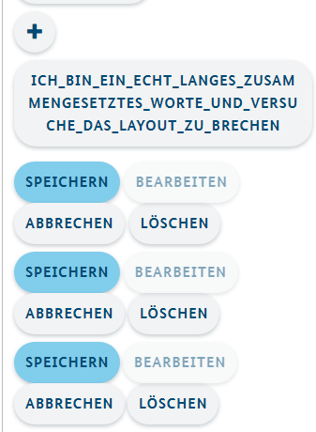 erfüllt
44 | erfüllt | 9.1.4.1a Ohne Farben nutzbar Immer anwendbar |  | siehe Hinweis bei Button zu Danger Schaltfläche
46 | erfüllt | 9.1.4.3a Kontraste von Texten ausreichend | 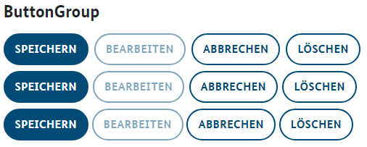 | erfüllt (AA) Bis auf die disabled Buttons haben alle eine Kontrast von mind. 5,4 : 1
47 | erfüllt | 9.1.4.4a Text auf 200% vergrößerbar |  | erfüllt
49 | erfüllt | 9.1.4.10a Inhalte brechen um |  | erfüllt
51 | erfüllt | 9.1.4.12a Textabstände anpassbar |  | erfüllt
53 | erfüllt | 2.1.1a Ohne Maus nutzbar Immer anwendbar |  | erfüllt
54 | erfüllt | 2.1.2a Keine Tastaurfalle Immer anwendbar |  | erfüllt
61 | erfüllt | 2.4.3a Schlüssige Reihenfolge bei der Tastaturbedienung |  | erfüllt
65 | erfüllt | 2.4.7a Aktuelle Position des Fokus deutlich |  | erfüllt
68 | erfüllt | 2.5.3a Sichtbare Beschriftung Teil des zugänglichen Namens |  | erfüllt
72 | erfüllt | 3.2.1a Keine unerwartete Kontextänderung bei Fokus Immer anwendbar |  | erfüllt
74 | erfüllt | 3.2.3a Konsistente Navigation Immer anwendbar Gesamter Auftritt |  | erfüllt
75 | erfüllt | 3.2.4a Konsistente Bezeichnung Immer anwendbar Gesamter Auftritt |  | erfüllt
81 | erfüllt | 4.1.2a Name, Rolle, Wert verfügbar |  | erfüllt

 | nicht anwendbar
 | erfüllt
 | eher erfüllt
 | teilweise erfüllt
 | eher nicht erfüllt
 | nicht erfüllt
 | nicht getestet

Card
Anmerkung: Die Card wird alleinstehend betrachtet und bewertet. Beim realen Einsatz muss dafür gesorgt werden, dass sich die Card durch einen kontrastreichen Hintergrund von diesem abhebt
lfd. Nr. | Erfüllungs- grad | BITV Prüfschritt | Version/Sprintergebnis v1.0.16-RC.22 Chrome 102.0.5005.63 | Version/Sprintergebnis v1.0.14-RC.15 Chrome 100.0.4896.60
32 | erfüllt | 9.1.3.1a HTML-Strukturelemente für Überschriften |  | erfüllt Die Überschrift der Card ist eine "echte" html-Überschrift
40 | erfüllt | 9.1.3.2a Sinnvolle Reihenfolge |  | erfüllt
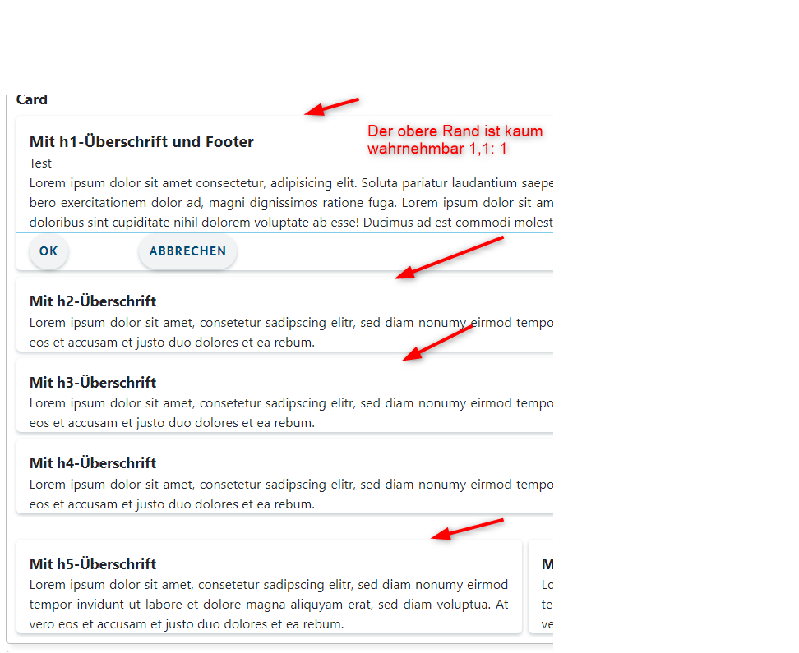
42 | erfüllt | 9.1.3.4a Keine Beschränkung der Bildschirmausrichtung Immer anwendbar |  | erfüllt
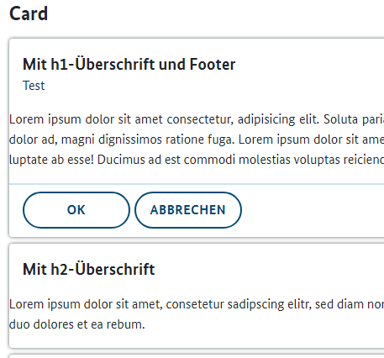
44 | erfüllt | 9.1.4.1a Ohne Farben nutzbar Immer anwendbar |  | erfüllt
46 | erfüllt | 9.1.4.3a Kontraste von Texten ausreichend |  | erfüllt
47 | erfüllt | 9.1.4.4a Text auf 200% vergrößerbar |  | erfüllt
49 | erfüllt | 9.1.4.10a Inhalte brechen um |  | erfüllt
50 | erfüllt | 9.1.4.11a Kontraste von Grafiken und grafischen Bedienelementen ausreichend |  | erfüllt BITV-konform unter der Voraussetzung, dass die Komponente bei ihrer Verwendung vor einem kontrastreichen Hintergrund eingefügt wird, der die Mindestanforderungen der BITV erfüllt. Der Kontrast der oberen Umrandung ist 1,1: 1 und damit nicht wahrnehmbar Hellblaue Abgrenzung zum Footer hat mit 1,5: 1 auch zu wenig Kontrast
51 | erfüllt | 9.1.4.12a Textabstände anpassbar |  | erfüllt Text bricht um
81 | erfüllt | 4.1.2a Name, Rolle, Wert verfügbar |  | erfüllt Eine Ausgabe das es sich hierbei um eine Card handelt ist nicht erforderlich

 | nicht anwendbar
 | erfüllt
 | eher erfüllt
 | teilweise erfüllt
 | eher nicht erfüllt
 | nicht erfüllt
 | nicht getestet

Details
lfd. Nr. | Erfüllungs- grad | BITV Prüfschritt | Version/Sprintergebnis V1.0.16-RC.0 Chrome 102.0.5005.63 | Version/Sprintergebnis v1.0.14-RC.15 Chrome 100.0.4896.60
40 | erfüllt | 9.1.3.2a Sinnvolle Reihenfolge |  | erfüllt
42 | erfüllt | 9.1.3.4a Keine Beschränkung der Bildschirmausrichtung Immer anwendbar |  | erfüllt
44 | erfüllt | 9.1.4.1a Ohne Farben nutzbar Immer anwendbar |  | erfüllt
46 | erfüllt | 9.1.4.3a Kontraste von Texten ausreichend |  | erfüllt
47 | erfüllt | 9.1.4.4a Text auf 200% vergrößerbar |  | erfüllt
49 | erfüllt | 9.1.4.10a Inhalte brechen um |  | erfüllt
51 | erfüllt | 9.1.4.12a Textabstände anpassbar |  | erfüllt
52 | erfüllt | 9.1.4.13a Eingeblendete Inhalte bedienbar |  | erfüllt
53 | erfüllt | 2.1.1a Ohne Maus nutzbar Immer anwendbar |  | erfüllt
54 | erfüllt | 2.1.2a Keine Tastaurfalle Immer anwendbar |  | erfüllt
61 | erfüllt | 2.4.3a Schlüssige Reihenfolge bei der Tastaturbedienung |  | erfüllt
65 | erfüllt | 2.4.7a Aktuelle Position des Fokus deutlich | 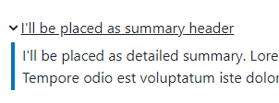 | 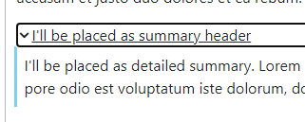 Warum ist der Tastaturfokus hier schwarz und bei den anderen Webkomponenten dunkelblau? Strichfarbe anpassen auf kontrastreichere Farbe und Strich etwas breiter
68 | erfüllt | 2.5.3a Sichtbare Beschriftung Teil des zugänglichen Namens |  | erfüllt
72 | erfüllt | 3.2.1a Keine unerwartete Kontextänderung bei Fokus Immer anwendbar |  | erfüllt
73 | erfüllt | 3.2.2a Keine unerwartete Kontextänderung bei Eingabe |  | erfüllt
74 | erfüllt | 3.2.3a Konsistente Navigation Immer anwendbar Gesamter Auftritt |  | erfüllt
81 | erfüllt | 4.1.2a Name, Rolle, Wert verfügbar |  | erfüllt Name und Zustand (Schalter reduziert/erweitert) werden vom NVDA angesagt

 | nicht anwendbar
 | erfüllt
 | eher erfüllt
 | teilweise erfüllt
 | eher nicht erfüllt
 | nicht erfüllt
 | nicht getestet

Form
lfd. Nr. | Erfüllungs- grad | BITV Prüfschritt | Version/Sprintergebnis V1.0.16-RC.0 Chrome 102.0.5005.63 | Version/Sprintergebnis v1.0.14-RC.15 Chrome 100.0.4896.60
32 | erfüllt | 9.1.3.1a HTML-Strukturelemente für Überschriften |  | erfüllt H2 und H3 vorhanden Leeres Formular ohne Hinweis zu Pflichtangaben Leeres Formular mit individuellem Hinweis zu Pflichtangaben Formular mit Standard-Hinweis zu Pflichtangaben
35 | erfüllt | 9.1.3.1d Inhalt gegliedert |  | erfüllt
40 | erfüllt | 9.1.3.2a Sinnvolle Reihenfolge |  | erfüllt
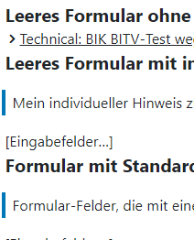
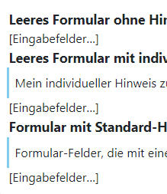
42 | erfüllt | 9.1.3.4a Keine Beschränkung der Bildschirmausrichtung Immer anwendbar |  | erfüllt
44 | erfüllt | 9.1.4.1a Ohne Farben nutzbar Immer anwendbar |  | erfüllt
46 | erfüllt | 9.1.4.3a Kontraste von Texten ausreichend |  | erfüllt
47 | erfüllt | 9.1.4.4a Text auf 200% vergrößerbar |  | erfüllt
49 | erfüllt | 9.1.4.10a Inhalte brechen um |  | erfüllt
51 | erfüllt | 9.1.4.12a Textabstände anpassbar |  | erfüllt
53 | erfüllt | 2.1.1a Ohne Maus nutzbar Immer anwendbar |  | erfüllt
54 | erfüllt | 2.1.2a Keine Tastaurfalle Immer anwendbar |  | erfüllt
81 | erfüllt | 4.1.2a Name, Rolle, Wert verfügbar |  | erfüllt
 |  |  |  | Strichfarbe anpassen dunkleres blau wie bei Rest und den Strich etwas breiter

 | nicht anwendbar
 | erfüllt
 | eher erfüllt
 | teilweise erfüllt
 | eher nicht erfüllt
 | nicht erfüllt
 | nicht getestet

Indented Text
lfd. Nr. | Erfüllungs- grad | BITV Prüfschritt | Version/Sprintergebnis V1.0.16-RC.0 Chrome 102.0.5005.63 | Version/Sprintergebnis v1.0.14-RC.15 Chrome 100.0.4896.60
42 | erfüllt | 9.1.3.4a Keine Beschränkung der Bildschirmausrichtung Immer anwendbar |  | erfüllt
44 | erfüllt | 9.1.4.1a Ohne Farben nutzbar Immer anwendbar |  | erfüllt
46 | erfüllt | 9.1.4.3a Kontraste von Texten ausreichend |  | erfüllt
47 | erfüllt | 9.1.4.4a Text auf 200% vergrößerbar |  | erfüllt
49 | erfüllt | 9.1.4.10a Inhalte brechen um |  | erfüllt
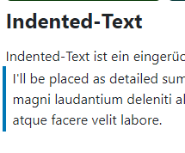
50 | erfüllt | 9.1.4.11a Kontraste von Grafiken und grafischen Bedienelementen ausreichend | 4,9 : 1 damit 3:1 übererfüllt | Strichfarbe anpassen auf kontrastreichere Farbe und Strich etwas breiter siehe auch Detail
51 | erfüllt | 9.1.4.12a Textabstände anpassbar |  | erfüllt
81 | erfüllt | 4.1.2a Name, Rolle, Wert verfügbar |  | erfüllt Hier gibt es keine Rolle, es wird nur der Text angesagt

 | nicht anwendbar
 | erfüllt
 | eher erfüllt
 | teilweise erfüllt
 | eher nicht erfüllt
 | nicht erfüllt
 | nicht getestet

Input
lfd. Nr. | Erfüllungs- grad | BITV Prüfschritt | Version/Sprintergebnis v1.0.16-RC.22 Chrome 102.0.5005.63 | Version/Sprintergebnis V1.0.16-RC.0 Chrome 102.0.5005.63 | Version/Sprintergebnis v1.0.14-RC.15 Chrome 100.0.4896.60
23 | teilweise erfüllt | 9.1.1.1a Alternativtexte für Bedienelemente | 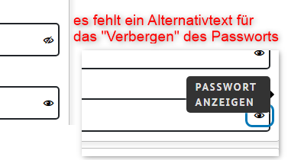 teilweise erfüllt Das Auge hat jetzt einen sprechenden Alternativtext. Das durchgestrichene Auge noch nicht | unverändert | teilweise erfüllt Aktuell wird nur "Auge" angesagt Besser: Passwort anzeigen
24 | erfüllt | 9.1.1.1b Alternativtexte für Grafiken und Objekte | erfüllt |  | keine Grafiken
39 | erfüllt | 9.1.3.1h Beschriftung von Formularfeldern programmatisch ermittelbar | erfüllt | erfüllt | 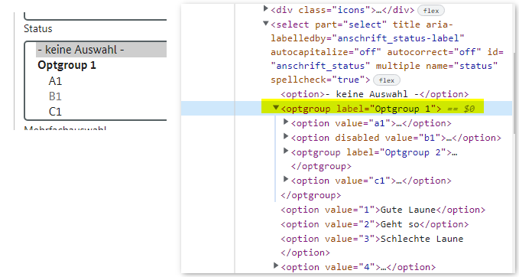 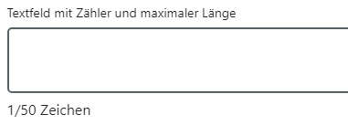 erfüllt Alle Felder sind gelabelt Gruppen mit fieldset dargestellt (Anrede) Gruppierung innerhalb Auswahlfeldern mitttels mit optgroup Laut BITV soll zusätzlicher Beschriftung am besten über aria-describedby mit dem Formularelement verknüpft sein. Das ist bei dem Zeichenzähler nicht der Fall, aber er wird im Lesemodus angesagt. im Formularmodus erst wenn man eine Aktion durchführt. Spricht aber nichts gegen BITV Hinweis: Überlegen ob Anzahl Zeichen zu Beginn nicht angezeigt bzw. angesagt wird
42 | erfüllt | 9.1.3.4a Keine Beschränkung der Bildschirmausrichtung Immer anwendbar | erfüllt | erfüllt | erfüllt
44 | erfüllt | 9.1.4.1a Ohne Farben nutzbar Immer anwendbar | erfüllt | erfüllt | erfüllt
46 | erfüllt | 9.1.4.3a Kontraste von Texten ausreichend | erfüllt mit Ausnahmen siehe Known Bugs Bei den Selectfeldern hat das das dunkle blau einen Textkontrast von 9,3 : 1 (AAA) uns ist somit erfüllt das helle blau mit Textkontrast von 3,2:1 ist nicht erfüllt Die BITV fordert dass Elemente, die unterschiedliche Zustände haben können, in allen Zuständen immer ausreichend Kontrast zum Hintergrund haben. So muss auch die Hervorhebung des Maus- bzw. des Tastaturfokus den allgemeinen Kontrast-Grenzwert von 4,5:1 (bei großen Schriften 3,0:1) erfüllen. | 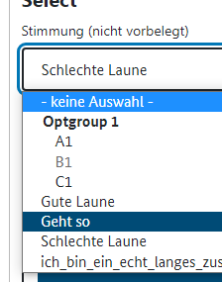 teilweise erfüllt Bei den Selectfeldern hat das das dunkle blau 9,3 : 1 (AAA) uns ist somit erfüllt das helles blau mit 3,2:1 ist nicht erfüllt | 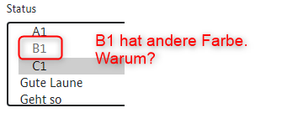 teilweise erfüllt Bis auf die Farbabweichung im Feld Status (siehe Screenshot) ist überall der Textkontrast größer 7:1 und damit AAA Eine disabled Option in Listenfeldern macht keinen Sinn
47 |  | 9.1.4.4a Text auf 200% vergrößerbar | erfüllt mit Ausnahmen siehe Known Bugs InputEmail: Inhalt der Auswahlliste wird nicht vergrößert InputText: Inhalt der Auswahlliste wird nicht vergrößert | unverändert | teilweise erfüllt InputEmail: Inhalt der Auswahlliste wird nicht vergrößert InputText: Inhalt der Auswahlliste wird nicht vergrößert
49 | erfüllt | 9.1.4.10a Inhalte brechen um | siehe Known Bugs InputEmail: Auswahlliste wird nicht vergrößert InputText: Auswahlliste wird nicht vergrößert Der Text hinter Dateien auswählen wird nicht komplett ausgegeben | unverändert | teilweise erfüllt Siehe 9.1.4.4a
50 | erfüllt | 9.1.4.11a Kontraste von Grafiken und grafischen Bedienelementen ausreichend | erfüllt | erfüllt | erfüllt
51 | erfüllt | 9.1.4.12a Textabstände anpassbar | erfüllt mit Ausnahmen siehe Known Bugs Textabstände funktionieren nicht überall: | unverändert | teilweise erfüllt Bei den Aufklappinhalten (Mail, Vorname, Status usw.) funktioniert der Textabstand nicht Ebenso bei den Buttons zum Datei hochladen
52 |  | 9.1.4.13a Eingeblendete Inhalte bedienbar | nicht anwendbar | nicht anwendbar | keine eingeblendeten Inhalte
53 | erfüllt | 2.1.1a Ohne Maus nutzbar Immer anwendbar | erfüllt | erfüllt | erfüllt
54 | erfüllt | 2.1.2a Keine Tastaurfalle Immer anwendbar | erfüllt | erfüllt | erfüllt
61 | erfüllt | 2.4.3a Schlüssige Reihenfolge bei der Tastaturbedienung | erfüllt | erfüllt | erfüllt
64 | erfüllt | 2.4.6a Aussagekräftige Überschriften und Beschriftungen | erfüllt | erfüllt | erfüllt
65 | erfüllt | 2.4.7a Aktuelle Position des Fokus deutlich | erfüllt mit Ausnahmen siehe Known Bugs Bei Email-Adresse und Vorname ist der Tastaturfokus 1,2 : 1 | teilweise erfüllt | teilweise erfüllt Bei Listenfeldern ist der Fokus innerhalb der Listen nicht ausreichend
68 | erfüllt | 2.5.3a Sichtbare Beschriftung Teil des zugänglichen Namens | erfüllt mit Ausnahmen siehe Known Bugs Das Label "Farbe" wird jetzt angesagt Das Feld für Dateien hochladen ist missverständlich. Im lesemodus wird zerst das Label "Datei(en) hochladen und danach der Schalter angesagt. Der Schalter wird aber nicht mit dem sichtbaren text, sondern nochmals mit dem text des Lables angesagt. Im Focusmodus wird dann nur der Schalter angesagt, der aber nicht der Beschriftung entspricht. | teilweise erfüllt "Farbe" wird nicht angesagt | 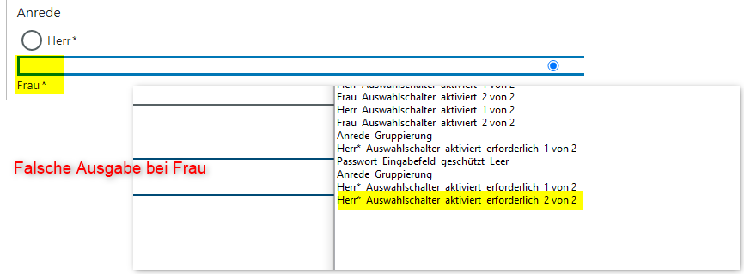 teilweise erfüllt Das Label "Farbe" ist nicht im zugänglichen Namen und daher über z.B. Spracheingabe nicht ansteuerbar
73 | erfüllt | 3.2.2a Keine unerwartete Kontextänderung bei Eingabe | erfüllt | erfüllt | erfüllt
74 | erfüllt | 3.2.3a Konsistente Navigation Immer anwendbar Gesamter Auftritt | erfüllt | erfüllt | erfüllt
75 | erfüllt | 3.2.4a Konsistente Bezeichnung Immer anwendbar Gesamter Auftritt | erfüllt | erfüllt | erfüllt
77 | erfüllt | 3.3.2a Beschriftungen von Formularelementen vorhanden | erfüllt | 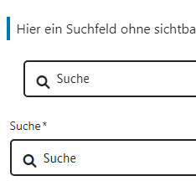 erfüllt | 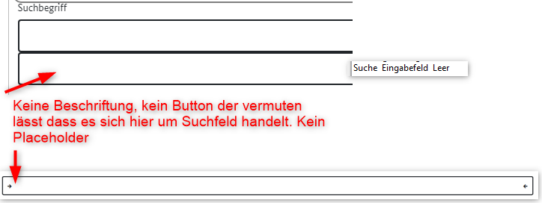 teilweise erfüllt
81 | erfüllt | 4.1.2a Name, Rolle, Wert verfügbar | erfüllt mit Ausnahmen siehe Known Bugs Bei Passwort werden die zwei Zustände beim Schalter zum Passwort verbergen/anzeigen nicht angesagt. Es wird nur der erste Zustand das Auge ausgegeben, nicht aber das durchgestrichene Auge Email Adresse wurde angepasst und ist jetzt korrekt | unverändert | teilweise erfüllt Chris fragen
82 | erfüllt | 4.1.3a Statusmeldungen programmatisch verfügbar | erfüllt mit Ausnahmen siehe Known Bugs | unverändert | teilweise erfüllt Sowohl der ursprüngliche Text "Keine ausgewählt" wie auch der Name der heruntergeladenen Datei wird nicht angesagt

 | nicht anwendbar
 | erfüllt
 | eher erfüllt
 | teilweise erfüllt
 | eher nicht erfüllt
 | nicht erfüllt
 | nicht getestet

Modal
lfd. Nr. | Erfüllungs- grad | BITV Prüfschritt | Version/Sprintergebnis V1.0.16-RC.0 Chrome 102.0.5005.63 | Version/Sprintergebnis v1.0.14-rc.9 Chrome-Version: 100.0.4896.60
23 | erfüllt | 9.1.1.1a Alternativtexte für Bedienelemente
32 | erfüllt | 9.1.3.1a HTML-Strukturelemente für Überschriften
35 | erfüllt | 9.1.3.1d Inhalt gegliedert
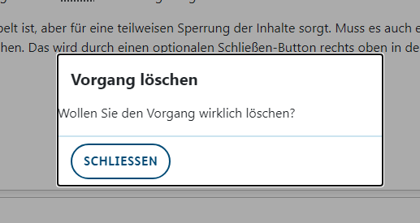
39 | erfüllt | 9.1.3.1h Beschriftung von Formularfeldern programmatisch ermittelbar
40 | erfüllt | 9.1.3.2a Sinnvolle Reihenfolge
41 | erfüllt | 9.1.3.3a Ohne Bezug auf sensorische Merkmale nutzbar
42 | erfüllt | 9.1.3.4a Keine Beschränkung der Bildschirmausrichtung Immer anwendbar
44 | erfüllt | 9.1.4.1a Ohne Farben nutzbar Immer anwendbar | 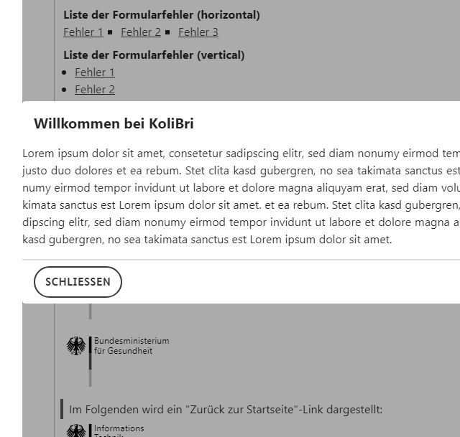 erfüllt | erfüllt wenn ein besseres Beispiel gebaut wird Der Hintergrund wird beim Öffnen des Modals nicht verdunkelt. Daher kann nicht unbedingt erkannt werden, an welcher Stelle sich das modal öffnet Hier wird dringend ein besseres Beispiel benötigt
46 | nicht erfüllt | 9.1.4.3a Kontraste von Texten ausreichend
47 | erfüllt | 9.1.4.4a Text auf 200% vergrößerbar
49 | erfüllt | 9.1.4.10a Inhalte brechen um
50 | erfüllt | 9.1.4.11a Kontraste von Grafiken und grafischen Bedienelementen ausreichend
51 | erfüllt | 9.1.4.12a Textabstände anpassbar
53 | erfüllt | 2.1.1a Ohne Maus nutzbar Immer anwendbar
54 | erfüllt | 2.1.2a Keine Tastaurfalle Immer anwendbar
61 | erfüllt | 2.4.3a Schlüssige Reihenfolge bei der Tastaturbedienung
64 | erfüllt | 2.4.6a Aussagekräftige Überschriften und Beschriftungen
65 | erfüllt | 2.4.7a Aktuelle Position des Fokus deutlich |  | Gleicher Tastatur und Mausfokus wäre gut
72 | erfüllt | 3.2.1a Keine unerwartete Kontextänderung bei Fokus Immer anwendbar
75 | erfüllt | 3.2.4a Konsistente Bezeichnung Immer anwendbar Gesamter Auftritt
81 | erfüllt | 4.1.2a Name, Rolle, Wert verfügbar

 | nicht anwendbar
 | erfüllt
 | eher erfüllt
 | teilweise erfüllt
 | eher nicht erfüllt
 | nicht erfüllt
 | nicht getestet

Nav
lfd. Nr. | Erfüllungs- grad | BITV Prüfschritt | Version/Sprintergebnis v1.0.16-RC.22 Chrome 102.0.5005.63
23 | erfüllt | 9.1.1.1a Alternativtexte für Bedienelemente | erfüllt
24 | erfüllt | 9.1.1.1b Alternativtexte für Grafiken und Objekte | erfüllt
40 | erfüllt | 9.1.3.2a Sinnvolle Reihenfolge | erfüllt
41 | erfüllt | 9.1.3.3a Ohne Bezug auf sensorische Merkmale nutzbar | erfüllt
42 | erfüllt | 9.1.3.4a Keine Beschränkung der Bildschirmausrichtung Immer anwendbar | erfüllt
44 | erfüllt | 9.1.4.1a Ohne Farben nutzbar Immer anwendbar | erfüllt
46 | erfüllt | 9.1.4.3a Kontraste von Texten ausreichend | erfüllt
47 | teilweise erfüllt | 9.1.4.4a Text auf 200% vergrößerbar | 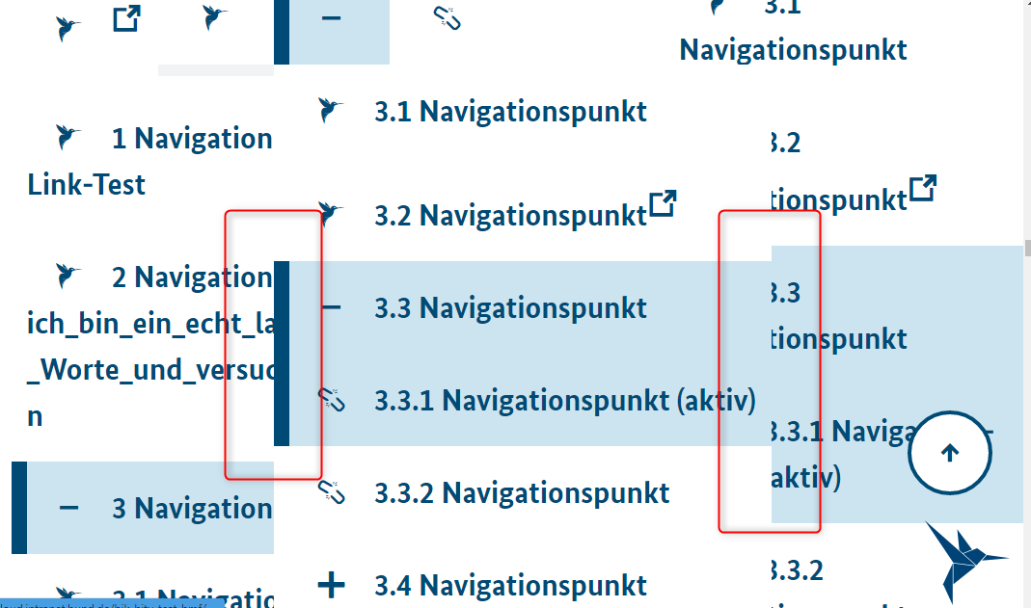 Überlagerung
49 | teilweise erfüllt | 9.1.4.10a Inhalte brechen um | 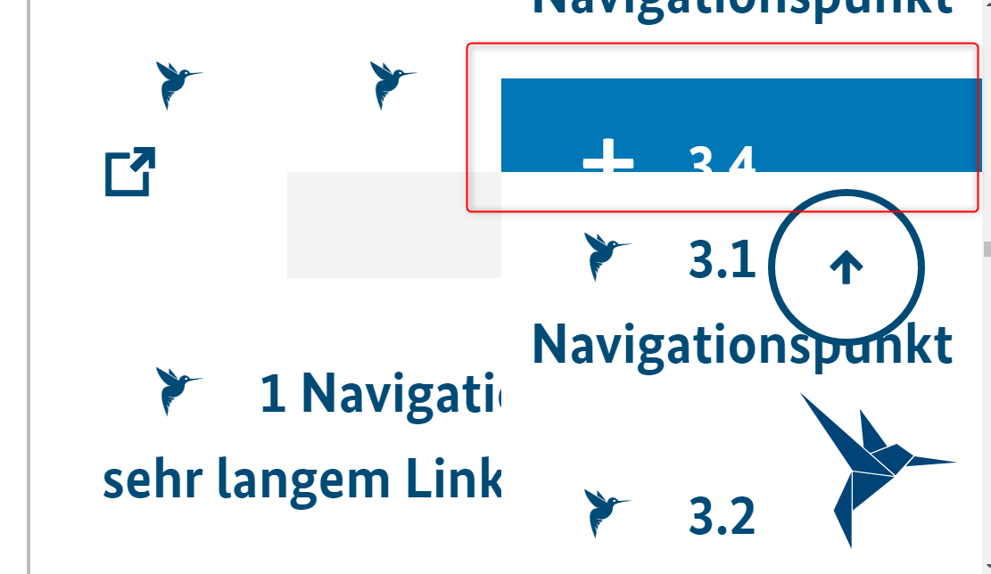 Überlagerung
50 | erfüllt | 9.1.4.11a Kontraste von Grafiken und grafischen Bedienelementen ausreichend
51 | erfüllt | 9.1.4.12a Textabstände anpassbar | erfüllt
53 | erfüllt | 2.1.1a Ohne Maus nutzbar Immer anwendbar | erfüllt
54 | erfüllt | 2.1.2a Keine Tastaurfalle Immer anwendbar | erfüllt
61 | erfüllt | 2.4.3a Schlüssige Reihenfolge bei der Tastaturbedienung | erfüllt
62 | erfüllt | 2.4.4a Aussagekräftige Linktexte | erfüllt
64 | erfüllt | 2.4.6a Aussagekräftige Überschriften und Beschriftungen | erfüllt
65 | eher erfüllt | 2.4.7a Aktuelle Position des Fokus deutlich | teilweise erfüllt - der Aktuelle Fokus wird bei geöffneten Elementen der Navigation per Maus nutzung nicht angezeigt
68 | eher erfüllt | 2.5.3a Sichtbare Beschriftung Teil des zugänglichen Namens | erfüllt
72 | erfüllt | 3.2.1a Keine unerwartete Kontextänderung bei Fokus Immer anwendbar | erfüllt
73 | erfüllt | 3.2.2a Keine unerwartete Kontextänderung bei Eingabe | erfüllt
74 | erfüllt | 3.2.3a Konsistente Navigation Immer anwendbar Gesamter Auftritt | erfüllt
75 | erfüllt | 3.2.4a Konsistente Bezeichnung Immer anwendbar Gesamter Auftritt | erfüllt
81 | erfüllt | 4.1.2a Name, Rolle, Wert verfügbar | erfüllt

 | nicht anwendbar
 | erfüllt
 | eher erfüllt
 | teilweise erfüllt
 | eher nicht erfüllt
 | nicht erfüllt
 | nicht getestet

Progress
lfd. Nr. | Erfüllungs- grad | BITV Prüfschritt | Version/Sprintergebnis v1.0.16-RC.22 Chrome 102.0.5005.63 | Version/Sprintergebnis V1.0.16-RC.0 Chrome 102.0.5005.63 | Version/Sprintergebnis v1.0.14-r.9 Chrome-Version: 100.0.4896.60
24 | erfüllt | 9.1.1.1b Alternativtexte für Grafiken und Objekte | erfüllt | erfüllt
40 | erfüllt | 9.1.3.2a Sinnvolle Reihenfolge | erfüllt | erfüllt | erfüllt
41 | erfüllt | 9.1.3.3a Ohne Bezug auf sensorische Merkmale nutzbar | erfüllt | erfüllt | erfüllt
42 | erfüllt | 9.1.3.4a Keine Beschränkung der Bildschirmausrichtung Immer anwendbar | erfüllt | erfüllt | erfüllt
44 | erfüllt | 9.1.4.1a Ohne Farben nutzbar Immer anwendbar | erfüllt | erfüllt | erfüllt
45 | erfüllt | 9.1.4.2a Ton abschaltbar | erfüllt | erfüllt | erfüllt
47 | erfüllt | 9.1.4.4a Text auf 200% vergrößerbar | erfüllt | erfüllt | erfüllt
49 | erfüllt | 9.1.4.10a Inhalte brechen um | erfüllt | erfüllt | erfüllt
50 | erfüllt | 9.1.4.11a Kontraste von Grafiken und grafischen Bedienelementen ausreichend | erfüllt mit Ausnahmen siehe Known Bugs | teilweise erfüllt | 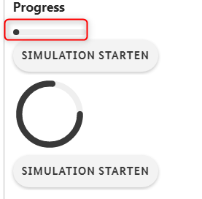 Bei dem Balken ist nicht zu erkennen, bis wohin dieser reicht. Ein Rahmen würde helfen. Siehe auch Anmerkung Input Range
81 | erfüllt | 4.1.2a Name, Rolle, Wert verfügbar

 | nicht anwendbar
 | erfüllt
 | eher erfüllt
 | teilweise erfüllt
 | eher nicht erfüllt
 | nicht erfüllt
 | nicht getestet

Skip Nav
lfd. Nr. | Erfüllungs- grad | BITV Prüfschritt | Version/Sprintergebnis v1.0.16-RC.22 Chrome 102.0.5005.63 | Version/Sprintergebnis V1.0.16-RC.0 Chrome 102.0.5005.63 | Version/Sprintergebnis v1.0.14-RC.15 Chrome 100.0.4896.60
41 | erfüllt | 9.1.3.3a Ohne Bezug auf sensorische Merkmale nutzbar | erfüllt | erfüllt | erfüllt
42 | erfüllt | 9.1.3.4a Keine Beschränkung der Bildschirmausrichtung Immer anwendbar | erfüllt | erfüllt | erfüllt
44 | erfüllt | 9.1.4.1a Ohne Farben nutzbar Immer anwendbar | erfüllt | erfüllt | erfüllt
46 | teilweise erfüllt | 9.1.4.3a Kontraste von Texten ausreichend | teilweise erfüllt Beim Zoomen verschlechtert sich der Textkontrast im Zentrum bei langen Texten auf unter 4,5 : 1 | erfüllt | erfüllt
47 | erfüllt | 9.1.4.4a Text auf 200% vergrößerbar | 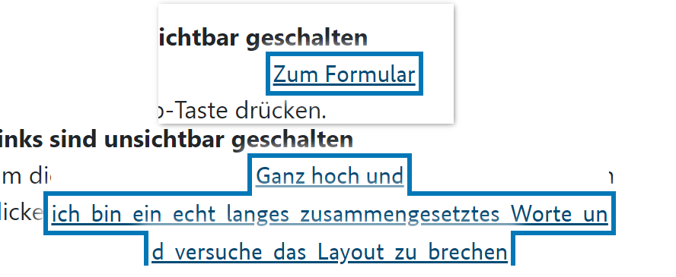 erfüllt | unverändert | 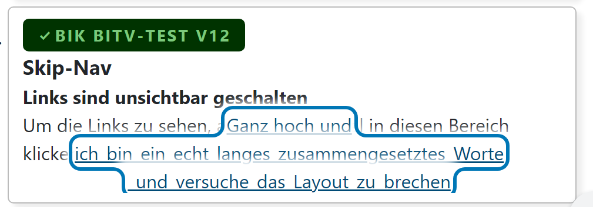
49 | erfüllt | 9.1.4.10a Inhalte brechen um | 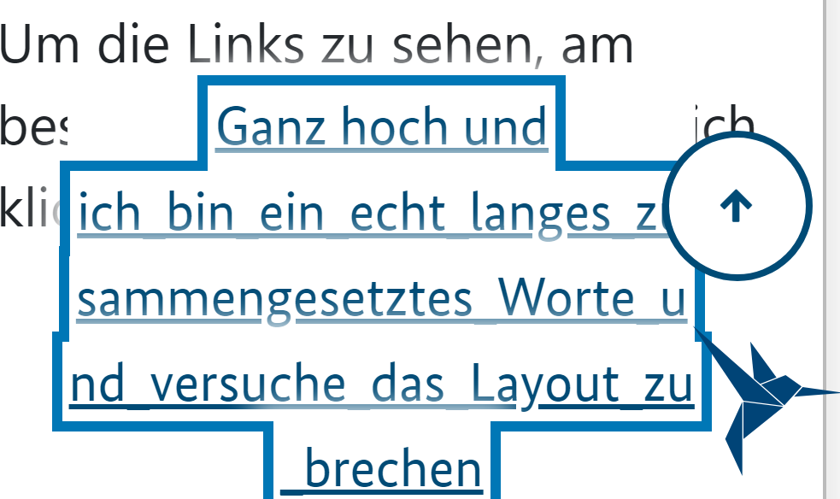 erfüllt | unverändert | 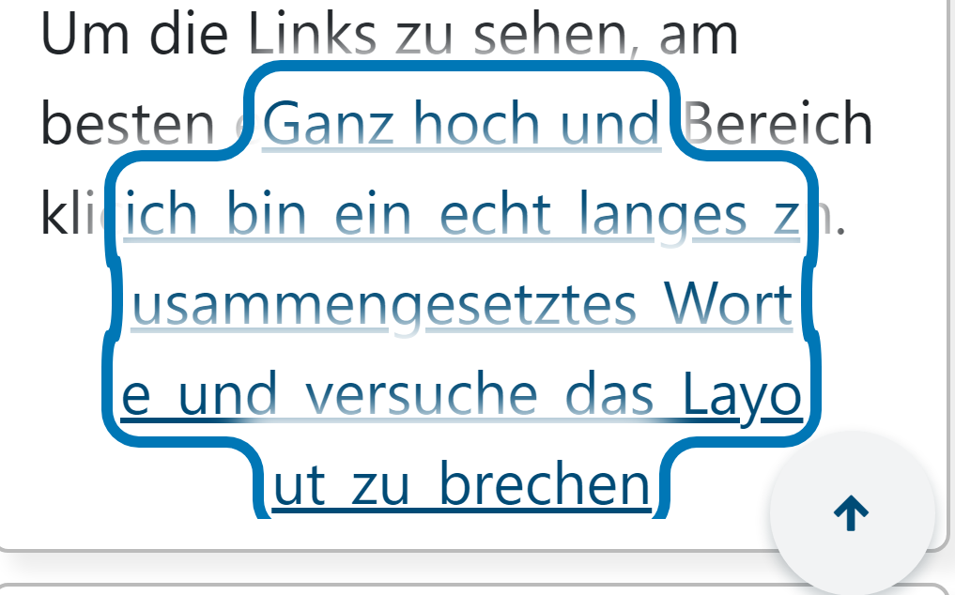
50 | erfüllt | 9.1.4.11a Kontraste von Grafiken und grafischen Bedienelementen ausreichend | erfüllt | erfüllt |  erfüllt
51 | erfüllt | 9.1.4.12a Textabstände anpassbar | erfüllt | erfüllt | erfüllt
53 | erfüllt | 2.1.1a Ohne Maus nutzbar Immer anwendbar | erfüllt | erfüllt | erfüllt
54 | erfüllt | 2.1.2a Keine Tastaurfalle Immer anwendbar | erfüllt | erfüllt | erfüllt
61 | erfüllt | 2.4.3a Schlüssige Reihenfolge bei der Tastaturbedienung | erfüllt | erfüllt | erfüllt
62 | erfüllt | 2.4.4a Aussagekräftige Linktexte | erfüllt | erfüllt | erfüllt
65 | erfüllt | 2.4.7a Aktuelle Position des Fokus deutlich |  erfüllt | erfüllt | erfüllt
72 | erfüllt | 3.2.1a Keine unerwartete Kontextänderung bei Fokus Immer anwendbar | erfüllt | erfüllt | erfüllt
73 | erfüllt | 3.2.2a Keine unerwartete Kontextänderung bei Eingabe | erfüllt | erfüllt | erfüllt
74 | erfüllt | 3.2.3a Konsistente Navigation Immer anwendbar Gesamter Auftritt | erfüllt | erfüllt | erfüllt
75 | erfüllt | 3.2.4a Konsistente Bezeichnung Immer anwendbar Gesamter Auftritt | erfüllt | erfüllt | erfüllt
81 | erfüllt | 4.1.2a Name, Rolle, Wert verfügbar | erfüllt | erfüllt | erfüllt

 | nicht anwendbar
 | erfüllt
 | eher erfüllt
 | teilweise erfüllt
 | eher nicht erfüllt
 | nicht erfüllt
 | nicht getestet

Symbol
lfd. Nr. | Erfüllungs- grad | BITV Prüfschritt | Version/Sprintergebnis v1.0.16-RC.22 Chrome 102.0.5005.63 | Version/Sprintergebnis V1.0.16-RC.0 Chrome 102.0.5005.63 | Das ist ein Problem der Screenreader
40 |  | 9.1.3.2a Sinnvolle Reihenfolge |  Welches Ergebnis wird erwartet? | In diesem Satz wird das "lächelnde Gesicht" vom Screenreader nicht vorgelesen. In diesem Satz wird das "lächelnde Gesicht" vom Screenreader vorgelesen. | Der Backslash wird in keinem der beiden Sätze vorgelesen. https://www.deque.com/blog/dont-screen-readers-read-whats-screen-part-1-punctuation-typographic-symbols/ Um das Problem zu vermeiden am besten anstelle Backslask eine Slash verwenden, da dieser von allen Screenreadern ausgegeben wird.

 | nicht anwendbar
 | erfüllt
 | eher erfüllt
 | teilweise erfüllt
 | eher nicht erfüllt
 | nicht erfüllt
 | nicht getestet

Table
lfd. Nr. | Erfüllungs- grad | BITV Prüfschritt | Version/Sprintergebnis v1.0.16-RC.22 Chrome 102.0.5005.63 | Version/Sprintergebnis v1.0.14-RC.9 Chrome-Version: 100.0.4896.60
23 | erfüllt | 9.1.1.1a Alternativtexte für Bedienelemente |  | erfüllt
35 | erfüllt | 9.1.3.1d Inhalt gegliedert |  | erfüllt
36 | erfüllt | 9.1.3.1e Datentabellen richtig aufgebaut
37 | erfüllt | 9.1.3.1f Zuordnung von Tabellenzellen
40 | erfüllt | 9.1.3.2a Sinnvolle Reihenfolge
42 | erfüllt | 9.1.3.4a Keine Beschränkung der Bildschirmausrichtung Immer anwendbar
44 | erfüllt | 9.1.4.1a Ohne Farben nutzbar Immer anwendbar
46 | erfüllt | 9.1.4.3a Kontraste von Texten ausreichend
47 | teilweise erfüllt | 9.1.4.4a Text auf 200% vergrößerbar |   
49 | teilweise erfüllt | 9.1.4.10a Inhalte brechen um | unverändert |   
50 | erfüllt | 9.1.4.11a Kontraste von Grafiken und grafischen Bedienelementen ausreichend |   erfüllt BITV schreibt keine Gitternetzliniern vor, aber aus Sicht der Barrierefreiheit sind sie trotzdem erforderlich. Gitternetzlinien erleichtern die visuelle Wahrnehmung einer Datentabelle. Sie sollten daher sichtbar und kontrastreich vorhanden sein. Die visuelle Darstellung einer Tabelle und deren Elemente ist vor allem bei der Vergrößerung im Browser oder mittels Vergrößerungssoftware von Relevanz.
51 | eher nicht erfüllt | 9.1.4.12a Textabstände anpassbar
53 | erfüllt | 2.1.1a Ohne Maus nutzbar Immer anwendbar
54 | erfüllt | 2.1.2a Keine Tastaurfalle Immer anwendbar
61 | erfüllt | 2.4.3a Schlüssige Reihenfolge bei der Tastaturbedienung
64 | erfüllt | 2.4.6a Aussagekräftige Überschriften und Beschriftungen
65 | erfüllt | 2.4.7a Aktuelle Position des Fokus deutlich
68 | erfüllt | 2.5.3a Sichtbare Beschriftung Teil des zugänglichen Namens
72 | erfüllt | 3.2.1a Keine unerwartete Kontextänderung bei Fokus Immer anwendbar
75 | erfüllt | 3.2.4a Konsistente Bezeichnung Immer anwendbar Gesamter Auftritt
81 | erfüllt | 4.1.2a Name, Rolle, Wert verfügbar

 |  |  |  | Hinweis: Richtung Usability sollten Striche zwischen den Zeilen vorhanden sein, um eine Zuordnung innerhalb der Zeile besser lesen zu können
 | nicht anwendbar
 | erfüllt
 | eher erfüllt
 | teilweise erfüllt
 | eher nicht erfüllt
 | nicht erfüllt
 | nicht getestet

Tabs
lfd. Nr. | Erfüllungs- grad | BITV Prüfschritt | Version/Sprintergebnis v1.0.16-RC.22 Chrome 102.0.5005.63 | Version/Sprintergebnis V1.0.16-RC.0 Chrome 102.0.5005.63 | Version/Sprintergebnis v1.0.14-RC.15 Chrome 100.0.4896.60
40 | erfüllt | 9.1.3.2a Sinnvolle Reihenfolge | erfüllt |  | erfüllt
41 | erfüllt | 9.1.3.3a Ohne Bezug auf sensorische Merkmale nutzbar | erfüllt |  | erfüllt
42 | erfüllt | 9.1.3.4a Keine Beschränkung der Bildschirmausrichtung Immer anwendbar | erfüllt |  | erfüllt
44 | erfüllt | 9.1.4.1a Ohne Farben nutzbar Immer anwendbar | erfüllt | erfüllt Linie ist dicker und deutlicher. Abstand zwischen den einzelnen Tabs ist größer | erfüllt Der Unterstrich des jeweiligen aktiven Registers sollte viel Dicker sein, um dies besser zu unterscheiden. Im Beispiel sollte der Abstand zwischen den Registern deutlich größer sein
46 | erfüllt | 9.1.4.3a Kontraste von Texten ausreichend | erfüllt |  | erfüllt
47 | erfüllt | 9.1.4.4a Text auf 200% vergrößerbar | erfüllt |  | erfüllt
49 | erfüllt | 9.1.4.10a Inhalte brechen um | erfüllt |  | erfüllt
50 | erfüllt | 9.1.4.11a Kontraste von Grafiken und grafischen Bedienelementen ausreichend | erfüllt |  | erfüllt
51 | erfüllt | 9.1.4.12a Textabstände anpassbar |  erfüllt | Bei den Textabständen wird nur der Raum zwischen den Tabs angepasst, der Abstand innerhalb der Beschriftung bleibt unverändert |  Bookmarklet wirkt sich nicht aus. Keine Veränderung
53 | erfüllt | 2.1.1a Ohne Maus nutzbar Immer anwendbar | erfüllt |  | erfüllt
54 | erfüllt | 2.1.2a Keine Tastaurfalle Immer anwendbar | erfüllt |  | erfüllt
61 | erfüllt | 2.4.3a Schlüssige Reihenfolge bei der Tastaturbedienung | erfüllt |  | erfüllt
65 | erfüllt | 2.4.7a Aktuelle Position des Fokus deutlich | erfüllt |  |  erfüllt 4,9 : 1
68 | erfüllt | 2.5.3a Sichtbare Beschriftung Teil des zugänglichen Namens | erfüllt |  | erfüllt
72 | erfüllt | 3.2.1a Keine unerwartete Kontextänderung bei Fokus Immer anwendbar | erfüllt |  | erfüllt
74 | erfüllt | 3.2.3a Konsistente Navigation Immer anwendbar Gesamter Auftritt | erfüllt |  | erfüllt
81 | erfüllt | 4.1.2a Name, Rolle, Wert verfügbar | erfüllt |  | erfüllt

 | nicht anwendbar
 | erfüllt
 | eher erfüllt
 | teilweise erfüllt
 | eher nicht erfüllt
 | nicht erfüllt
 | nicht getestet

